graficos
Média de Tempo_Construcao_s | Rótulos de Coluna |  |  | Soma de Memoria_Pico_MB | Rótulos de Coluna
Rótulos de Linha | B | B+ | Total Geral | Rótulos de Linha | B | B+ | Total Geral
10 | 92.018070483 | 182.54280626 | 137.28043837 | 10 | 10884.850431 | 12013.935446 | 22898.785877
50 | 110.16746113 | 193.84987046 | 152.00866579 | 50 | 8459.988905 | 9078.717741 | 17538.706646
100 | 147.8258757 | 223.54128631 | 185.683581 | 100 | 8191.266058 | 8781.8236599 | 16973.089718
200 | 218.63542056 | 303.41484211 | 261.02513133 | 200 | 8059.8066311 | 8638.649847 | 16698.456478
Total Geral | 142.16170697 | 225.83720128 | 183.99945412 | Total Geral | 35595.912025 | 38513.126694 | 74109.038719

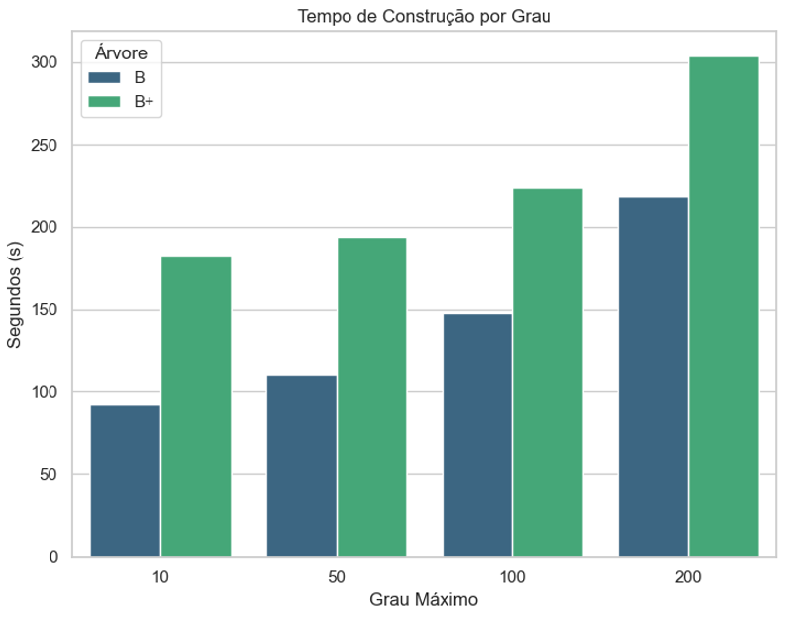
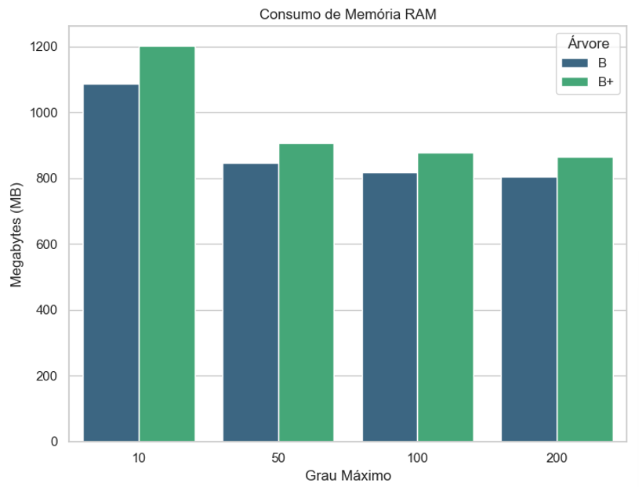

Soma de Tempo_Busca_1k_s | Rótulos de Coluna |  |  | Soma de Tempo_Delecao_1k_s | Rótulos de Coluna
Rótulos de Linha | B | B+ | Total Geral | Rótulos de Linha | B | B+ | Total Geral
10 | 0.044728888 | 0.036191282 | 0.08092017 | 10 | 0.051886914 | 0.046903756 | 0.09879067
50 | 0.096403266001 | 0.070341923003 | 0.166745189 | 50 | 0.076542230001 | 0.086044834 | 0.162587064
100 | 0.169098364 | 0.1062937 | 0.275392064 | 100 | 0.136751918 | 0.136032581 | 0.272784499
200 | 0.248540861 | 0.174127701 | 0.422668562 | 200 | 0.240048075 | 0.24256055 | 0.482608625
Total Geral | 0.558771379 | 0.386954606 | 0.945725985 | Total Geral | 0.505229137 | 0.511541721 | 1.016770858

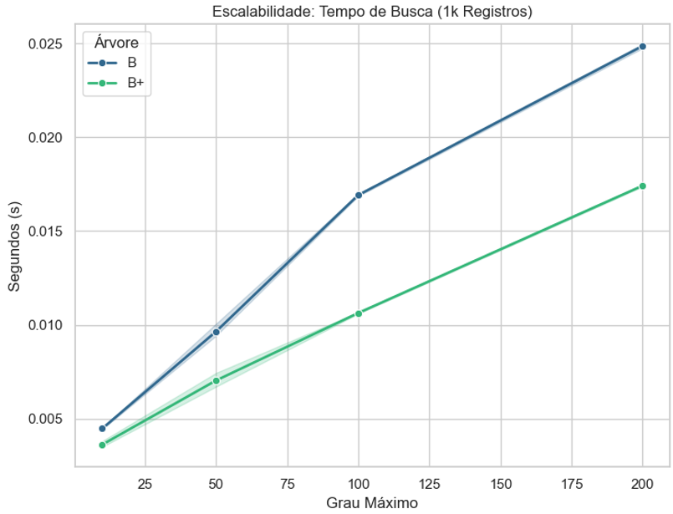
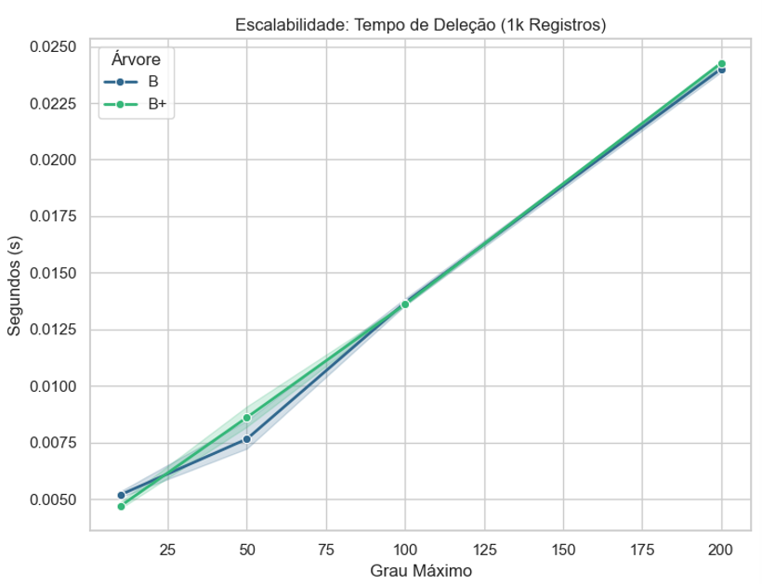

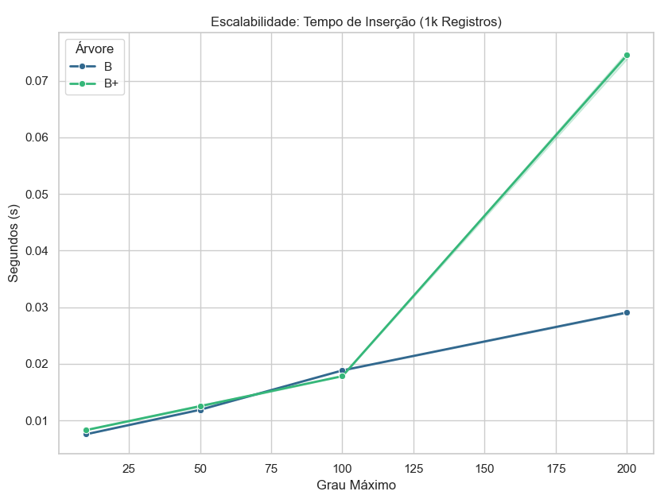
Soma de Tempo_Insercao_1k_s | Rótulos de Coluna
Rótulos de Linha | B | B+ | Total Geral
10 | 0.075675828 | 0.083039671001 | 0.158715499
50 | 0.118845533 | 0.125275746 | 0.244121279
100 | 0.188409627 | 0.178240918 | 0.366650545
200 | 0.290702382 | 0.745280719 | 1.035983101
Total Geral | 0.67363337 | 1.131837054 | 1.805470424

